Abb. E5-1
Zurück zum Inhalt
Abb. E5-1: Berufsgruppenanteile bei den Absolventinnen und Absolventen 2018 nach beruflichem Sektor* (in %)
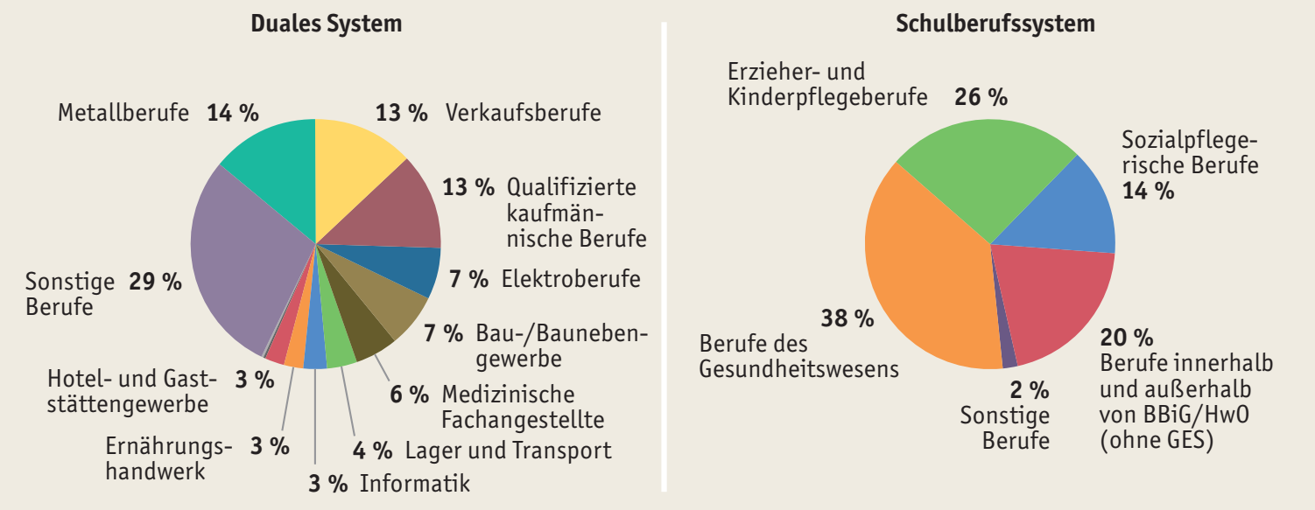

* Beim Schulberufssystem einschließlich Motopädin/Motopäde, Erzieher/in, Facherzieher/in für verhaltensauffällige Kinder und Jugendliche, Altenpfleger/in, Familienpfleger/in, Heilerziehungspfleger/in, Heilerzieher/in und zugehörige Helferberufe von Fachschulen oder Fachakademien.
Quelle: Statistische Ämter des Bundes und der Länder, Schulstatistik, Berufsbildungsstatistik, eigene Berechnungen
à Tab. E5-2web, Tab. E5-4web

Abb. E5-2
Zurück zum Inhalt
Abb. E5-3: Fortbildungsabsolventinnen und -absolventen 2018 nach Berufsgruppen* und Art der statistischen Erfassung
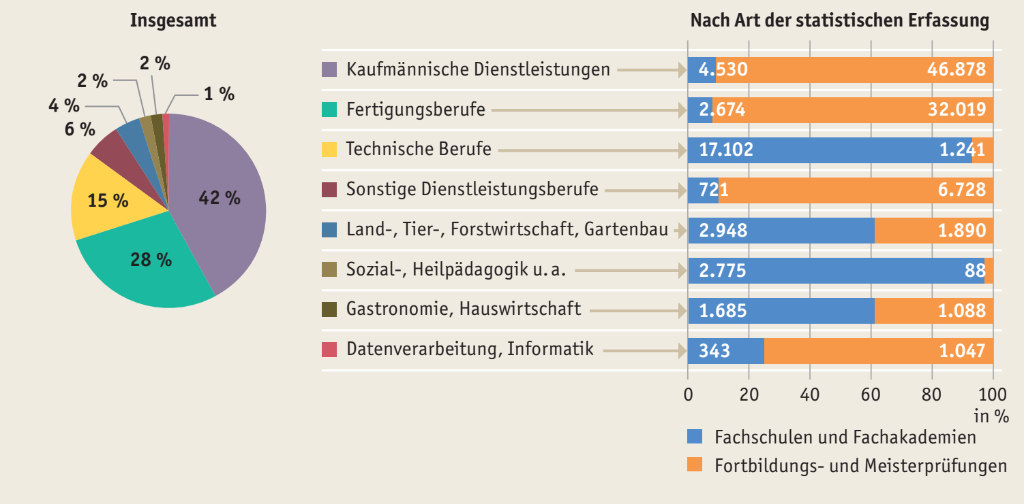

* Ohne Motopädin/Motopäde, Erzieher/in, Facherzieher/in für verhaltensauffällige Kinder und Jugendliche, Altenpfleger/in, Familienpfleger/in, Heilerziehungspfleger/in, Heilerzieher/in und zugehörige Helferberufe von Fachschulen oder Fachakademien.
Quelle: Statistische Ämter des Bundes und der Länder, Schulstatistik und Berufsbildungsstatistik, eigene Berechnungen
à Tab. E5-5web

Abb. E5-3
Zurück zum Inhalt
Abb. E5-3: Anforderungsniveau* der von Erwerbstätigen im Alter von 25 bis unter 35 Jahren ausgeübten Berufe 2018 nach höchstem beruflichem Abschlussniveau, Geschlecht und Migrationshintergrund (in %)
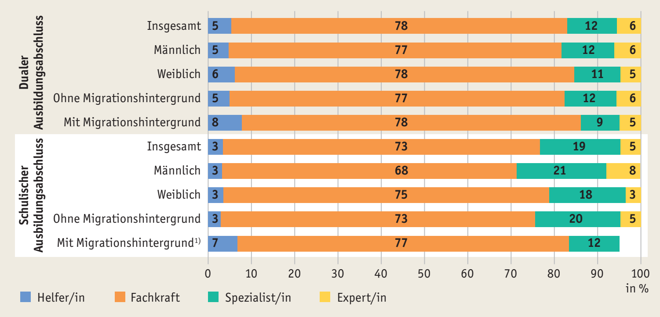

* Vgl. Anmerkungen zu Tab. E5-9web.
1) An 100% fehlende Anteile: keine Angabe, da Zahlenwert nicht sicher genug.
Quelle: Statistische Ämter des Bundes und der Länder, Mikrozensus 2018, Sonderauswertung, eigene Berechnungen
à Tab. E5-9web, Tab. E5-10web

Tab. E5-2web
Zurück zum Inhalt
Tab. E5-2web: Ausbildungsabsolventinnen und -absolventen des dualen Systems 2008 bis 2018 nach Berufsgruppen*
Jahr | Bau- und Bauneben-gewerbe | Metall- berufe | Elektro-berufe | Ernährungs- handwerk | Hotel- und Gaststätten-gewerbe | Lager und Transport | Sicherheits- berufe | Reinigung | Verkaufs-berufe | Qualifizierte kauf- männische Berufe | Medizinische Fach-angestellte | Informatik | Sonstige Berufe
 | Anzahl
2008 | 33,720 | 64,251 | 27,198 | 21,096 | 19,470 | 11,763 | 798 | 1,173 | 60,708 | 52,086 | 22,758 | 10,152 | 129,684
2009 | 35,139 | 63,957 | 26,817 | 21,267 | 19,767 | 13,656 | 894 | 1,143 | 64,968 | 53,433 | 22,278 | 10,221 | 135,312
2010 | 33,486 | 64,905 | 27,048 | 20,415 | 19,221 | 15,483 | 1,041 | 1,077 | 67,326 | 56,190 | 23,307 | 10,998 | 138,537
2011 | 33,879 | 70,299 | 29,667 | 18,525 | 17,538 | 15,180 | 1,017 | 1,056 | 65,103 | 55,182 | 23,031 | 11,259 | 134,844
2012 | 31,524 | 66,414 | 28,722 | 16,749 | 15,609 | 14,877 | 1,002 | 960 | 61,434 | 50,556 | 21,507 | 10,038 | 126,051
2013 | 31,485 | 56,967 | 26,409 | 14,856 | 14,088 | 15,996 | 1,032 | 903 | 61,401 | 52,878 | 22,059 | 10,221 | 121,980
2014 | 30,114 | 55,167 | 26,220 | 13,398 | 12,447 | 16,935 | 909 | 789 | 59,541 | 56,292 | 21,522 | 11,199 | 119,496
2015 | 28,416 | 57,528 | 27,591 | 11,517 | 11,055 | 16,086 | 1,056 | 666 | 56,505 | 54,192 | 21,645 | 11,385 | 116,895
2016 | 26,877 | 56,529 | 27,318 | 10,803 | 11,154 | 15,621 | 960 | 669 | 52,821 | 52,143 | 21,414 | 11,406 | 112,083
2017 | 26,823 | 54,450 | 27,240 | 10,407 | 10,185 | 15,633 | 969 | 588 | 52,842 | 50,367 | 20,172 | 11,586 | 111,426
2018 | 26,223 | 54,159 | 26,595 | 9,903 | 9,696 | 15,381 | 972 | 576 | 49,956 | 48,645 | 21,471 | 11,580 | 112,251
 | Index (2008 = 100)
2008 | 100 | 100 | 100 | 100 | 100 | 100 | 100 | 100 | 100 | 100 | 100 | 100 | 100
2009 | 104.2 | 99.5 | 98.6 | 100.8 | 101.5 | 116.1 | 112.0 | 97.4 | 107.0 | 102.6 | 97.9 | 100.7 | 104.3
2010 | 99.3 | 101.0 | 99.4 | 96.8 | 98.7 | 131.6 | 130.5 | 91.8 | 110.9 | 107.9 | 102.4 | 108.3 | 106.8
2011 | 100.5 | 109.4 | 109.1 | 87.8 | 90.1 | 129.0 | 127.4 | 90.0 | 107.2 | 105.9 | 101.2 | 110.9 | 104.0
2012 | 93.5 | 103.4 | 105.6 | 79.4 | 80.2 | 126.5 | 125.6 | 81.8 | 101.2 | 97.1 | 94.5 | 98.9 | 97.2
2013 | 93.4 | 88.7 | 97.1 | 70.4 | 72.4 | 136.0 | 129.3 | 77.0 | 101.1 | 101.5 | 96.9 | 100.7 | 94.1
2014 | 89.3 | 85.9 | 96.4 | 63.5 | 63.9 | 144.0 | 113.9 | 67.3 | 98.1 | 108.1 | 94.6 | 110.3 | 92.1
2015 | 84.3 | 89.5 | 101.4 | 54.6 | 56.8 | 136.8 | 132.3 | 56.8 | 93.1 | 104.0 | 95.1 | 112.1 | 90.1
2016 | 79.7 | 88.0 | 100.4 | 51.2 | 57.3 | 132.8 | 120.3 | 57.0 | 87.0 | 100.1 | 94.1 | 112.4 | 86.4
2017 | 79.5 | 84.7 | 100.2 | 49.3 | 52.3 | 132.9 | 121.4 | 50.1 | 87.0 | 96.7 | 88.6 | 114.1 | 85.9
2018 | 77.8 | 84.3 | 97.8 | 46.9 | 49.8 | 130.8 | 121.8 | 49.1 | 82.3 | 93.4 | 94.3 | 114.1 | 86.6
* Aus Datenschutzgründen sind alle Daten (Absolutwerte) jeweils auf ein Vielfaches von 3 gerundet.
Quelle: Statistische Ämter des Bundes und der Länder, Berufsbildungsstatistik, eigene Berechnungen

